修改
宁波品秀美容科技有限公司 宁波高新区江南路1528号高新科技广场2号楼10楼 电话：0574-27889688 传真：0574-27889655 sales@hair-brushes.com lucky@jsiu.com
订单
供货商： | XX印刷厂 |  |  |  | 订单号 | EC04-GREEN
电话： | 0574-27889688 |  |  |  | 日期 | 2025年09月03日
联系人： | XX印刷厂 |  |  |  | 订单安排人 | 孙诚昱
产品编号 | 产品图片 | 描述 | 数量/个 | 单价 | 金额 | 包装方式
EC04-GREEN | 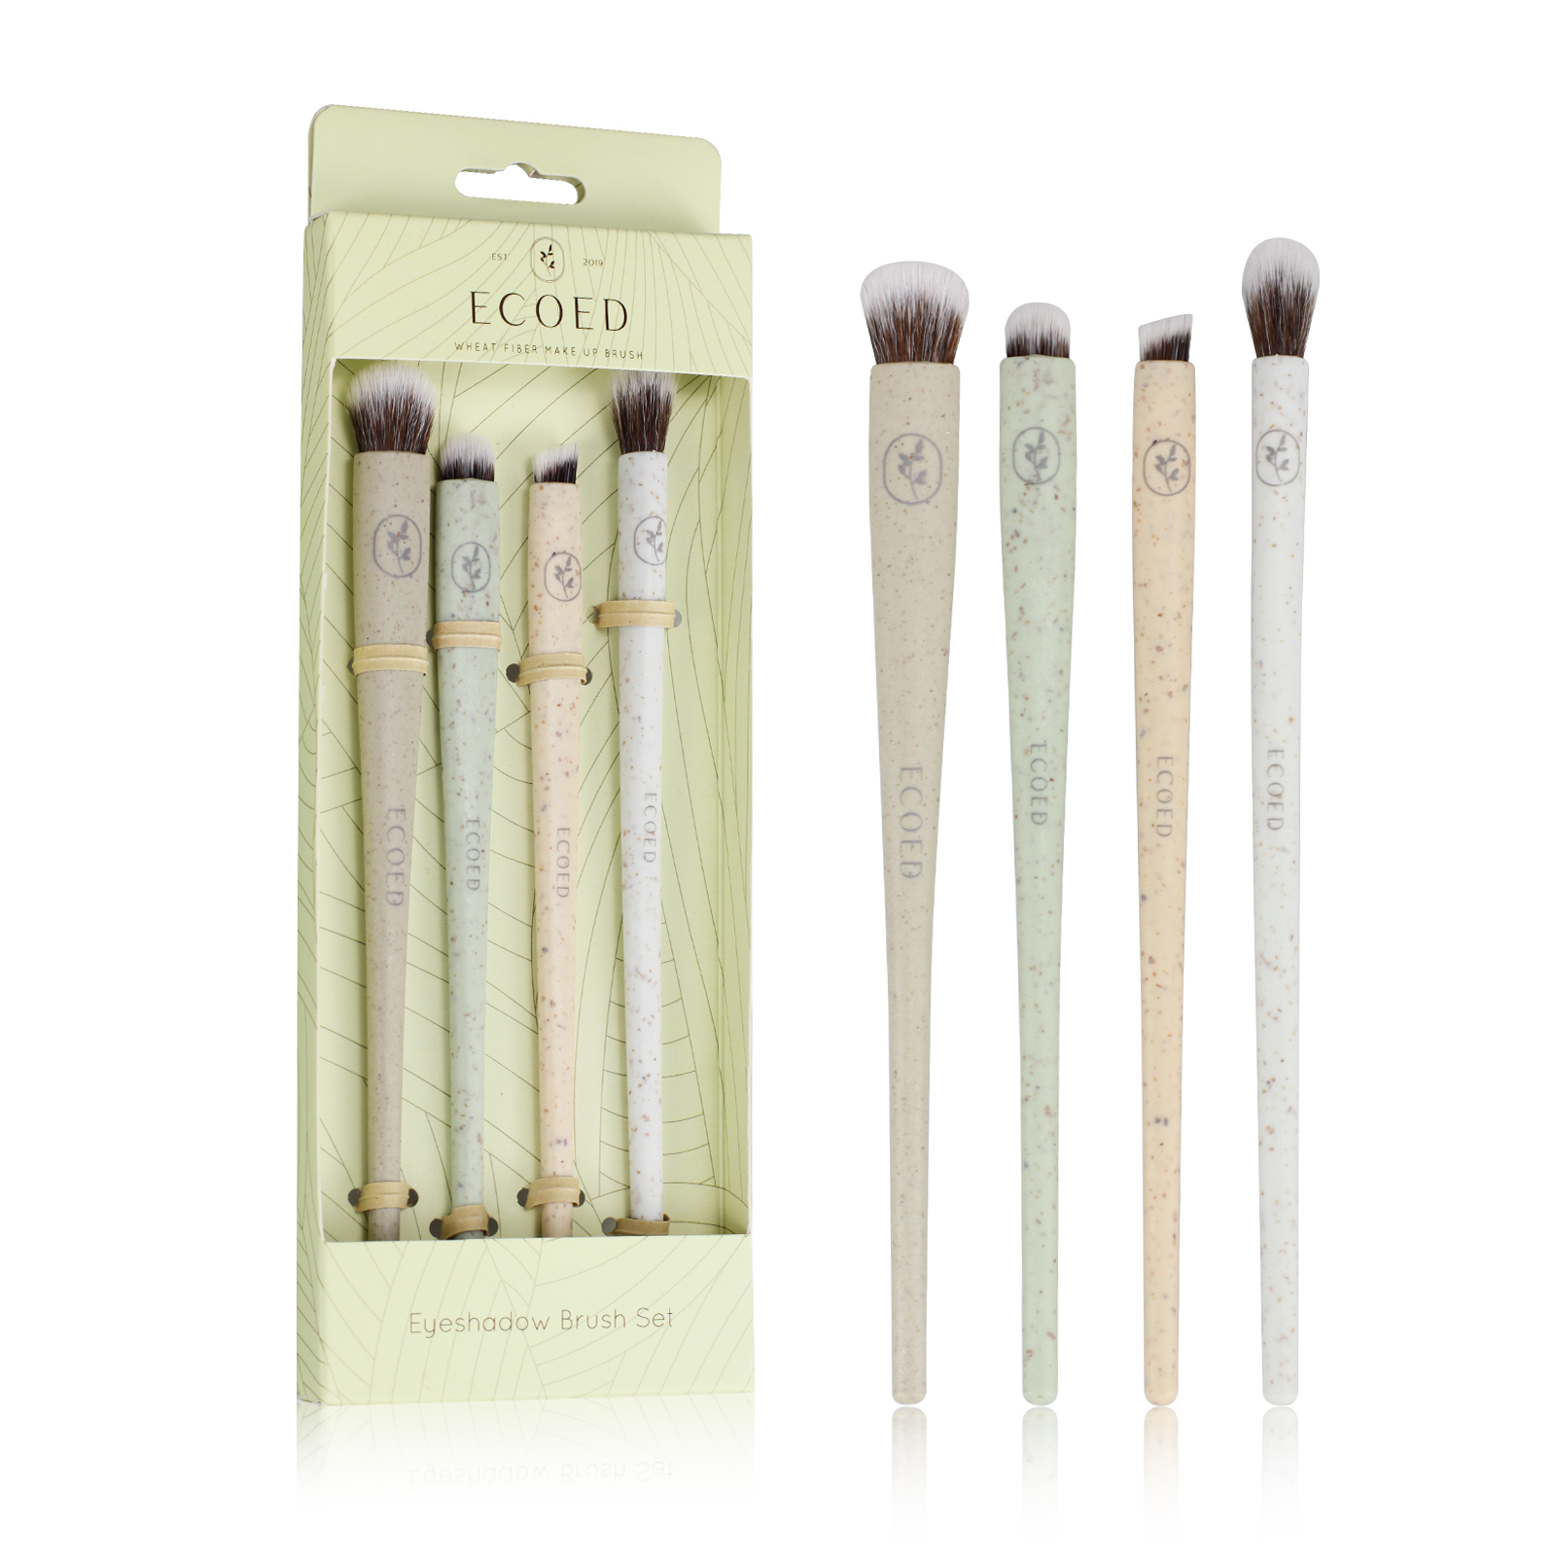 | 化妆刷套装，绿色刷柄，含多种刷形，附赠包装盒 | 0PCS | ¥0.00 |  | 盒装

 | 以上价格含税运含包装
进仓地址： | 宁波市鄞州区姜山镇朝阳顾家许家路128号
付款方式: | 30%定金凭发票，出货付款 |  |  |  | 色卡 | Logo
交货时间: | 2025年09月10日 |  |  |  | 绿色
箱规: | 240PCS
产前确认样:
出货样:
注意事项:
无
无
无
无
无
无
无
无
无
无
无
无

 | 宁波品秀美容科技有限公司 |  |  | XX印刷厂
 | ---------------------- |  |  | ----------------------

